附录1 翅膀id命名规则
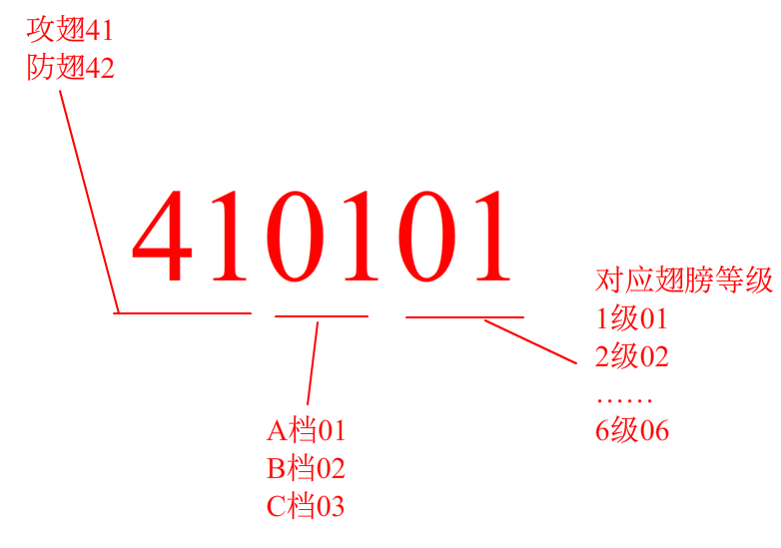

例：C档，6级的防御翅膀
其id为420306

附录2 上品武器
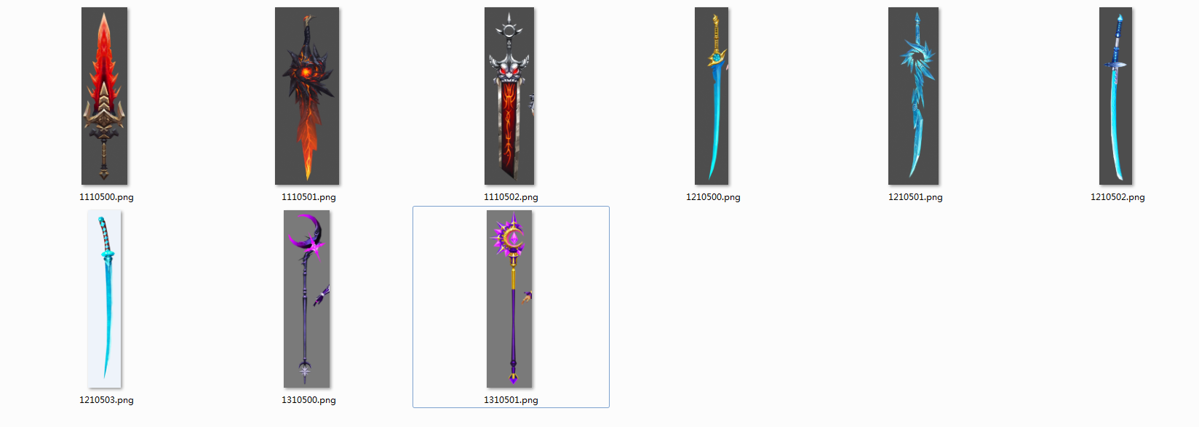
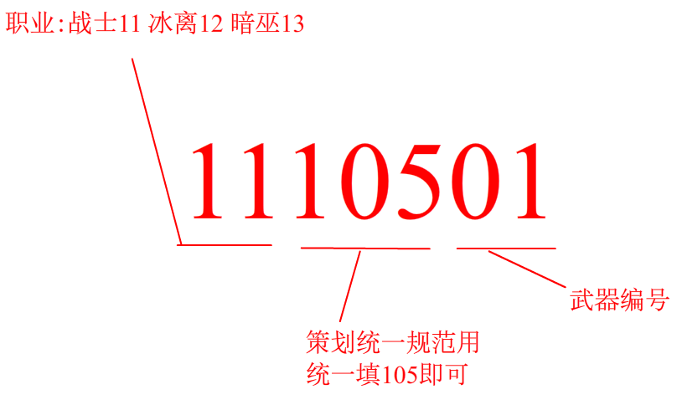

命名规则：职业+105+编号
上品武器主要依据角色职业分类

战士 |  | 冰法 |  | 暗巫
1110500 | 默认武器 | 1210500 | 默认武器 | 1310500 | 默认武器
1110501 | 武器1 | 1210501 | 武器1 | 1310501 | 武器1
1110502 | 武器2 | 1210502 | 武器2 | 1310502 | 武器2
1110503 | 预留id | 1210503 | 预留id | 1310503 | 预留id
…… |  | …… |  | ……
1110599 |  | 1210599 |  | 1310599

附录3 主角、怪物、伙伴id
怪物 |  | 主角 |  | 小怪 |  | npc
2001 | 鲛女（简化版）-已不用 | 1001 | 战士 | 4011 | 灰狼 | 3001 | 魔剑士 | 曾经是伙伴模型，现归入npc类。Id不变
2002 | 三尾狐（简化版）-已不用 | 1002 | 冰法 | 4012 | 野狼祭祀 | 3002 | 狐狸法师
2003 | 山膏 | 1003 | 暗巫 | 4013 | 首领白狼 | 3003 | 冰离女剑士
2004 | 多罗罗 | 1004 | 预留id | 4021 | 野猪 | 3004 | 男战士
2005 | 狸力 | 1005 | 预留id | 4022 | 猪人弓箭手 | 3005 | 女锦衣卫
2006 | 鸣蛇 | 1006 | 预留id | 4023 | 野猪人王 | 3006 | 女虎战士
2007 | 独目鬼 | 1007 | 预留id | 4031 | 蛮民 | 3007 | 暗巫男
2008 | 山鬼 | 1008 | 预留id | 4032 | 蛮民养的巨狼 | 3008 | 暗巫女
2009 | 举父 |  |  | 4033 | 蛮民祭祀 | 3009 | 剑士男
2010 | 黄祖 |  |  | 4041 | 人形小龙人 | 3010 | 天欲雪（男版法师） | new
2011 | 明蛛（红） |  |  | 4042 | 小龙人法师 | 3011 | 楚宫阙（大佬） | new
2012 | 一目人 |  |  | 4043 | 龙人猛士 | 3012 | 锋泽（女版战士） | new
2013 | 山魈 | 主角伙伴和怪物的id没有规则，在提需求时会按照顺序给它们的id排列。 |  | 4051 | 小巨人 | 3013 | 哑棠（巫女） | new
2014 | 夔牛 |  |  | 4052 | 小巨人法师 | 3014 | 巫幽（盲女） | new
2015 | 文马（白） |  |  | 4053 | 小巨人王 | 3015 | 佣兵 | new
2016 | 桑伯 |  |  |  |  | 3016 | 村民-男 | new
2017 | 泽蛙 |  |  |  |  | 3017 | 村民-女
2018 | 呼罗罗
2019 | 渊客
2020 | 虹龟
2021 | 皓苍
2022 | 乘黄
2023 | 鲛女
2024 | 天蛛
2025 | 赤蛤
2026 | 旋龟
2027 | 飞廉（冰）
2028 | 青熊
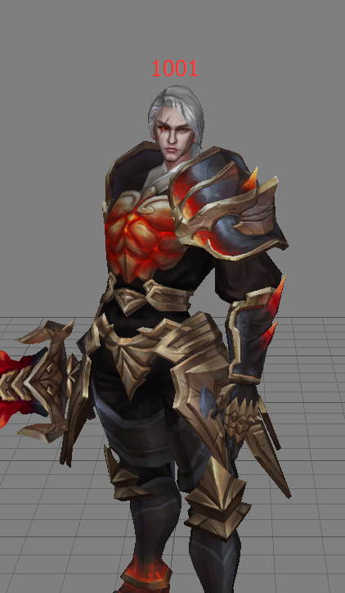
2029 | 化蛇
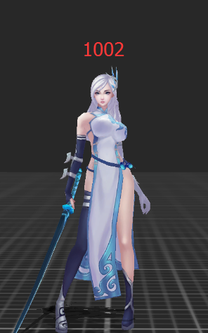
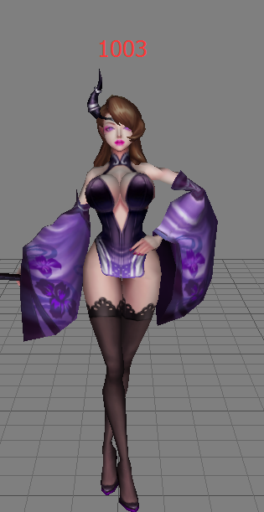
2030 | 三尾狐
2031 | 英招
2032 | 开明兽（黑）
2033 | 旱魃（紫）
2034 | 无伤（青石）
2035 | 陆吾
2036 | 女魃
2037 | 厌火
2038 | 风后
2039 | 相柳
2040 | 应龙

